구성
문서 개요
- 인벤토리 시스템을 설명하기 위한 문서
- 인벤토리 UI에서 표기 되는 모든 시스템을 설명하고 있음

- 스텟에 대한 내용은 다른 문서에서 확인 할 수 있으며 해당 문서에서는 증가와 감소에 대한 내용을 다룸

2. 인벤토리 구성
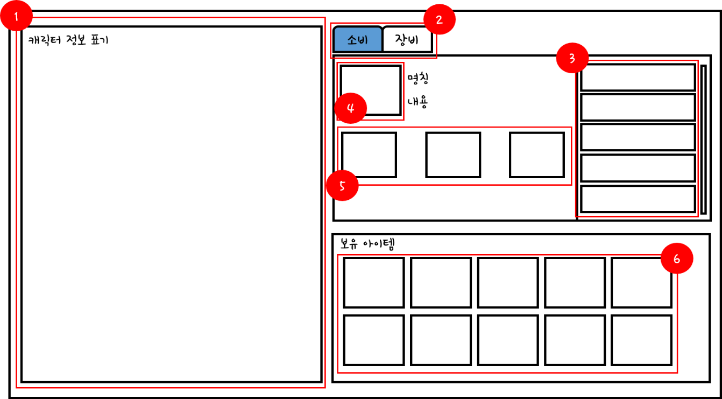
 |  |  |  | 주) 디자인과 레이아웃을 기능 설명을 위해 임의로 잡았습니다.

No. | 명칭 | 내용 | 비고
1 | 캐릭터 정보 |  | 스텟 관련 정보 표기
2 | 조합 카테고리 | 조합 내용 변경 | 내용 변경
3 | 조합 리스트 | 선택 시 조합 정보 표기
4 | 아이템 아이콘 | 조합 되는 아이콘 내용 | 조합 리스트 변경 시 변경
5 | 재료 | 조합에 필요한 재료 내용 표기 | 조합 리스트 변경 시 변경
6 | 보유 아이템 | 보유 하고 있는 아이템의 정보 표기 | 아이템 획득 룰에 따름

3. 규칙
- 인벤토리 호출
- 인벤토리는 'B' 키를 이용해서 호출 할 수 있다.
- 인벤토리의 호출은 열차칸(비전투 구역)에서만 가능하다.
- 호출 된 인벤토리는 B버튼 재입력 또는 ESC로 끌 수 있다.

- 아이템 관리
- 획득한 아이템인 인벤토리 페이지의 칸 안에 보관된다.
- 아이템은 최대 N개(미정)까지 획득 할 수 있다.
- 인벤토리에 획득한 아이템이 N개가 넘을 경우 "획득 할 수 없습니다" 를 출력 (게임 내 텍스트로만 표기)
- 인벤토리에서 획득한 아이템은 휴지통 버튼\을 통해 파기할 수 있다.
- 휴지통(파기) 버튼을 클릭 한 후 아이템을 선택하면 해당 아이템을 삭제 시킨다.

- 아이템 정렬
- 획득한 아이템 순으로 정렬 되며 아이템의 종류에 따라 따로 분류 보관 된다.
- 순서는 임의로 변경 할 수 없다.
- 획득한 순서대로 가장 첫 번째 칸부터 아이템이 저장된다.

이미지

- 아이템 장착

장착 가능한 아이템
명칭 | 내용

5. 아이템 조합
규칙

6. 스텟 증가

조합
1. 설명
- 미리 정해진 아이템들을 조합하여 새로운 아이템을 만드는 시스템
- 조합으로만 나오는 아이템이 존재함

2. 구성

2.1 메인
- 인벤토리 좌측 상단에 조합창을 표기한다.

 |  |  | No. | 명칭 | 내용 | 비고
 |  |  | 1
 |  |  | 2
 |  |  | 3
 |  |  | 4
 |  |  | 5
 |  |  | 6

2.2 조합 세부
- 소비 |  |  | - 장비

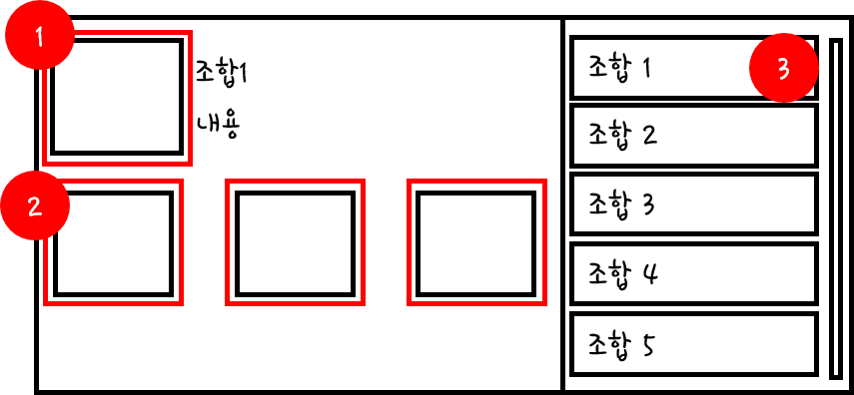

3. 규칙

명칭 | 내용 | 비고
기본 규칙 | 인벤토리 창의 좌측 상단에 조합 창이 위치한다.
 | 조합 아이템 레시피를 선택 해서 해당 아이템을 조합 할 수 있다.
 | 조합 카테고리를 통해서 장비와 소비 아이템 제작을 선택한다.
 | 장비 조합 창과 소비 아이템 조합 창의 내용이 다르다.

조합 활성화 | 조합이 가능한 재료가 모두 모이면 해당 조합 창이 활성화 된다.
 | 레시피를 클릭 할 경우 조합 창에 해당 아이템의 조합에 필요한 재료를 표기한다.
 | 활성화 되지 않은
 | 조합에는 재료가 소모 되며 재료는 조합마다 다르다.

연출 | 재료 아이템이 부족한 조합법의 경우 무채색으로 색상을 변경하여 표기 한다.
 | 재료 아이템이 모두 모인 조합법의 경우 ()로 표기한다.
 | 조합 버튼을 입력하게 되면 다른 연출 없이 바로 인벤토리에 아이템이 생성된다.
예외처리 | 인벤토리 창을 통해서만 조합창을 확인 할 수 있다.
 | 전투 창에서는 인벤토리 창을 띄울 수 없다.

처리 | 아이템을 조합할 경우 재료 아이템이 제거 된다.
 | 아이템의 종류가 소비 아이템의 경우 묶음으로 표기 한다.
 | 같은 이름을 가진 아이템끼리만 묶음으로 처리한다.
 | 아이템의 종류가 장비 아이템의 경우 개별로 처리 한다. | 각 1 칸 차지

